Sheet1
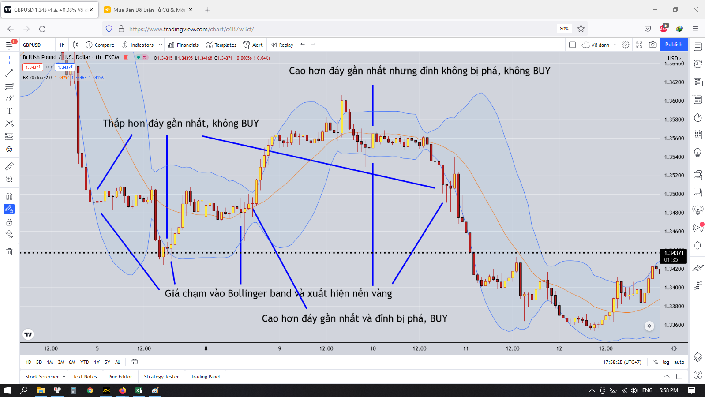
Xây dựng chiến lược giao dịch cho GBPUSD theo Bollinger band + RSI + AO

 | Công cụ
 |  | Bollinger band |  | BB
 |  | Relative Strength Index |  | RSI
 |  | Awesome Oscillator |  | AO

 | Đường giá nói lên tất cả
 | Để tăng cường sức mạnh khi vào lệnh thì ta kết hợp ba chỉ báo trên

 | Chiến lược
 |  | Canh BUY
 |  | Khung thời gian H1

 |  | Mục đích của canh BUY là mua hàng giá rẻ do đó khi giá vừa tăng mạnh xong thì chẳng có lý do gì để ta vào lệnh BUY cả
 |  | Thế nên ta sẽ chờ những con sóng giảm mạnh rồi sẽ tiến hành vào lệnh BUY

 |  | Thế làm sao ta biết thời điểm nào là đủ để cho có thể chuẩn bị vào lệnh BUY
 |  | Đó là ta sử dụng chỉ báo RSI
 |  | Khi giá giảm tới một mức nào đó thì lực mua sẽ bắt đầu xuất hiện
 |  | Lúc đó chỉ báo RSI sẽ < 50, càng thấp càng tốt, tốt nhất là <30 |  |  |  |  | đây là điều kiện thứ 1
 |  | Lúc này giá sẽ tiếp cận biên dưới của Bollinger band
 |  | Do dư âm của lực bán nên ta không thể vào lệnh ngay lúc này do giá có thể tiếp tục đi xuống
 |  | Vì thế ta phải chờ đợi đến khi lực bán bị tiêu tán hoàn toàn
 |  | Ta sẽ sử dụng chỉ số AO để cho biết lực bán đã bị tiêu tán hết chưa
 |  | Khi này chỉ số AO sẽ từ âm sẽ tiến tới điểm 0 |  |  |  |  | đây là điều kiện thứ 2
 |  | Khi lực mua xuất hiện, giá sẽ cắt qua đường cơ sở của Bollinger band
 |  | Ta sẽ chờ xuất hiện một cây nến vàng nằm trên đường cơ sở này
 |  | Sau đó ta sẽ chờ cây nến đỏ xuất hiện để retest lại đường cơ sở
 |  | Sau đó chờ đến khi có cây nến vàng tiếp theo xuất hiện thì ta sẽ vào lệnh |  |  |  |  | đây là điều kiện thứ 3
 |  | Stoploss ở phía dưới biên Bollinger band hay dưới cái đáy hình thành đường cắt qua Bollinger band
 |  | Khi giá đã phá lên Bollinger band rồi thì ta sẽ chờ nến đỏ rồi nến vàng để hình thành ngưỡng hỗ trợ ở phía trên rồi ta sẽ kéo Stoploss xuống dưới cái ngưỡng hỗ trợ mới đó

 |  | Vì sao ta lại phải tạo lên nhiều điều kiện như thế này
 |  | Vì thị trường khi chạy xuất hiện rất nhiều tín hiệu giả
 |  | Nếu ta chỉ sử dụng một chỉ báo thôi thì cũng rất dễ bị thị trường đánh lừa
 |  | Do đó tạo nên nhiều điều kiện thì sẽ càng tăng cường chỉ số sức mạnh khi ta vào lệnh

 |  | Vì sao chỉ báo RSI và AO nhìn chạy cũng khá giống nhau mà sao lại phải dùng cả 2 chỉ báo này
 |  | Vì chỉ báo AO lọc nhiễu tốt hơn
 |  | Còn chỉ báo RSI nhạy hơn
 |  | Nên kết hợp cả 2 chỉ báo này mới tốt

 |  | Chú ý là phải đặt stoploss nha do nhiều khi giá đến vùng quá bán ở khung H4 hay D1 thì nó vẫn hình thành những pha tăng giá như thế nhưng khả năng đảo chiều diễn ra nhanh nên có thể bị dụ mua đỉnh

 |  | Do đó ta phải mở khung lớn như H4 hay D1 ra, rồi xem khi giá đi đến keylevel của những khung lớn này thì phản ứng ra sao
 |  | Keylevel là nơi bắt đầu con sóng tăng hoặc nơi bắt đầu con sóng giảm, ở những khung thời gian lớn keylevel cực kỳ quan trọng
 |  | Khi giá đi đến keylevel thì khả năng đảo chiều khá là cao
 |  |  | Ta sẽ tìm những mô hình đảo chiều khi giá đi đến keylevel như đáy mới đáy cũ, đỉnh mới đỉnh cũ
 |  |  | Chú ý phải là mô hình nến nha, chứ một vài nến đảo chiều không nói lên điều gì đâu
 |  | Nhưng nếu giá phá qua được keylevel thì sẽ đi rất xa

 |  | Một kèo như này có tỷ lệ RR ít nhất là X2 tính từ đáy đến đường cắt Bollinger band
 |  | Nếu biết cách vào lệnh hợp lý thì khả năng tăng RR lên rất nhiều nếu đánh đúng xu hướng

 |  | Vì sao phải chờ giá cắt lên trên đường cơ sở Bollinger band rồi mới được vào lệnh
 |  | Do thường giá có phản ứng với đường cơ sở Bollinger band là chạm vào rồi bật lại
 |  | Khi lực mua/bán đủ mạnh thì giá mới đi qua đường cơ sở của Bollinger band
 |  | Do đó ta phải chờ giá đi qua hẳn đường cơ sở Bollinger band rồi mới vào lệnh
 |  | Và một điều nữa là khi giá cắt qua đường Bollinger band nó rất dễ nhìn và phân biệt được
 |  |  | Khi đó cái đáy mới hình thành nó tạo thành một ngưỡng hỗ trợ khá là tốt
 |  | Còn khi nó chưa cắt qua Bollinger band thì khả năng giá tiếp tục giảm vẫn cực kỳ cao
 |  | Chú ý những cây nến dài cắt qua Bollinger band rất dễ bị bật ngược trở lại nên khi thấy những cây nến kiểu đấy thì đứng ngoài
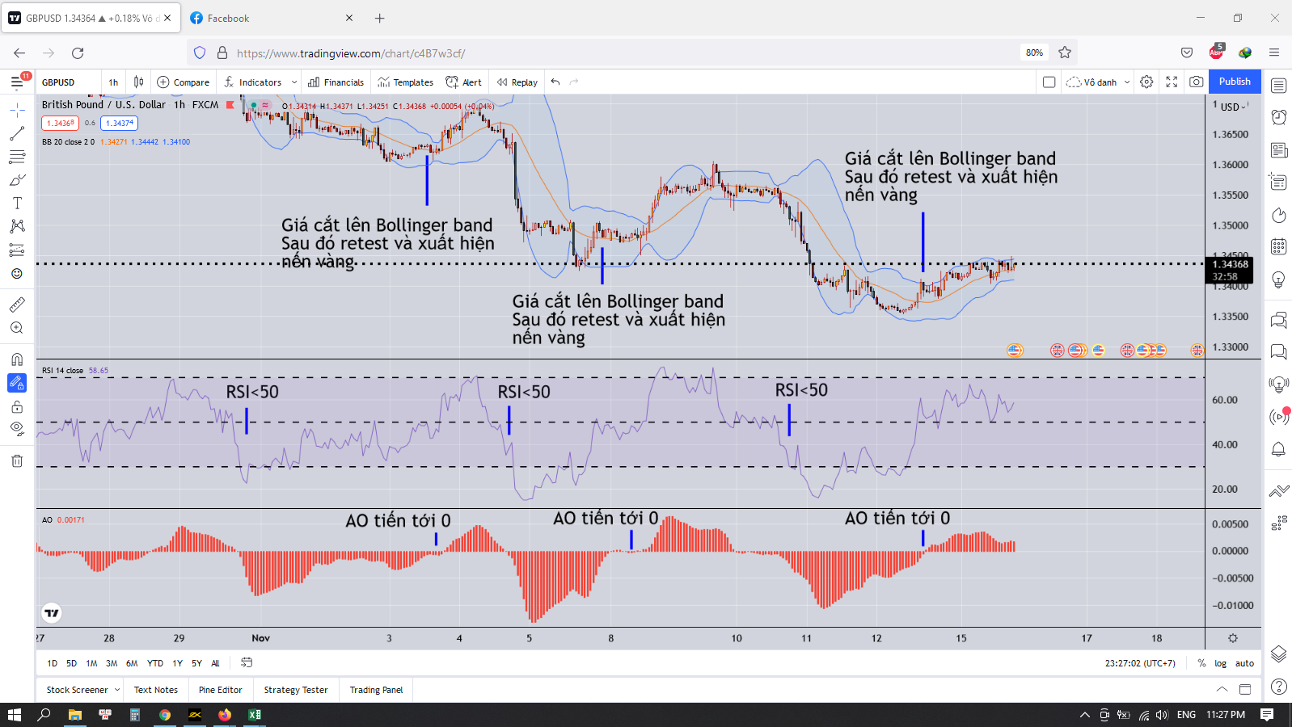

 |  | Việc tăng giá sẽ khó hơn so với giảm giá
 |  | Giá sẽ khó có thể tăng một mạch mà sẽ tăng rồi giảm theo từng nhịp do tăng giá là dòng tiền bơm vào, tính thanh khoản cao, sẽ có lợi cho việc bán hàng lúc này
 |  | Còn việc giảm giá sẽ nhanh, ít có sự hỗ trợ từ thị trường, những khi giá sập thì rất mạnh
 |  | Giống như kiểu lên từng bước cầu thang nhưng xuống là nhảy xuống
 |  | Nhìn vào hình trên sẽ thấy, việc giảm giá diễn ra rất nhanh và tụt xuống rất sâu
 |  | Thế khi nào việc sập giá sẽ kết thúc
 |  | Đó là khi động lượng bán không còn nữa
 |  | Giá sẽ cắt lên được trên đường cơ sở Bollinger band và không bị đẩy xuống dưới
 |  | Khi đó sẽ có rất nhiều nến nằm trên Bollinger band
 |  | Lúc này chỉ báo AO sẽ tiến tới 0

 | Takeprofit như thế nào
 |  | Đánh khung nào thì takeprofit theo khung đó
 |  | Takeprofit ở đâu
 |  | Chắc ăn nhất là keylevel gần nhất
 |  | Với lệnh BUY là đỉnh gần nhất |  |  | Phải đặt thấp hơn cái đỉnh một ít
 |  | Với lệnh SELL là đáy gần nhất |  |  | Phải đặt cao hơn cái đáy một ít

 |  | Vì sao lại chỉ takeprofit ở những keylevel đó
 |  | Do ở đó là nơi hình thành con sóng và giá có khả năng retest lại nơi đó là dễ nhất
 |  | Việc có thể đục qua những keylevel đó đối với khung lớn khá là khó khăn
 |  | Nó phải đục qua đục lại nhiều lần thì keylevel đó mới thủng được
 |  | Do đó nhiều khi sẽ mất cơ hội chốt lời hoặc giá quét đến keylevel rồi quét ngược lại làm dính stoploss, rồi sau đó nó chạy đúng xu hướng liền một mạch
 |  |  |  |  |  | (Cái này thấy quen không, quá quen là đằng khác)

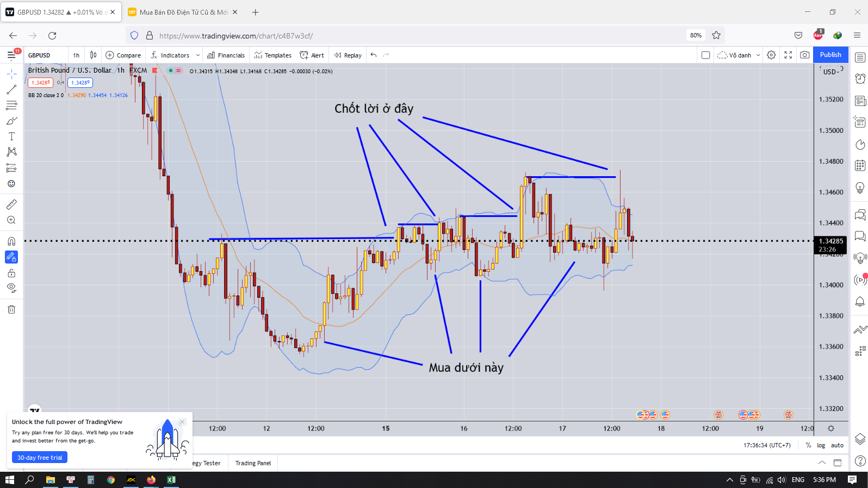

 | Đây là đánh ăn chắc mặc bền trong khung thời gian H1
 | Lệnh canh BUY
 | Khi giá cắt qua đường cơ sở Bollinger band
 | Chờ giá chạm biên dưới Bollinger band |  |  |  | Việc giá chạm vào biên của Bollinger band thì bật lại sẽ mạnh hơn so với việc giá chưa chạm vào
 | Chờ nến vàng xuất hiện |  |  |  | Chú ý là cây nến vàng này khi xuất hiện thì phải cao hơn hoặc bằng cái đáy gần nhất, nếu nó bị tụt sâu hơn thì đứng ngoài quan sát
 | Khi đỉnh của nến vàng đó bị phá vỡ ở những cây nến tiếp theo
 | Vào lệnh BUY
 | Takeprofit ở keylevel gần nhất hay ở dưới cái đỉnh gần nhất

 | Trong một con sóng giảm khi chưa xuất hiện một cái đỉnh gần nhất thì đừng vội vã vào lệnh, hãy chờ khi nào nó xuất hiện thì mới chuẩn bị kế hoạch cho việc vào lệnh

 | Nâng cao cho việc vào lệnh BUY
 | Khi giá chạm vào biên dưới của Bollinger band và xuất hiện nến vàng
 | Ta sẽ xem xét việc có nên BUY lúc này hay không
 | Khi xuất hiện nến vàng thì sẽ hình thành một cái đáy tạm thời
 | Nếu cái đáy này mà thấp hơn cái đáy gần nhất thì chứng tỏ xu hướng vẫn là giảm, không được BUY
 | Nếu cái đáy này mà cao hơn cái đáy gần nhất
 | Ta sẽ chờ ở những cây nến tiếp theo phá vỡ cao hơn cây nến vàng này thì sẽ vào lệnh BUY
 | Takeprofit ở cái đỉnh gần nhất
 | Stoploss ở dưới cây nến vàng hình thành đáy mới đó
 | Nếu giá giảm tụt quá sâu thì nghĩa là nó đang retest lại cái đáy vừa phá gần nhất, khi giá tiến về gần cái đáy đó thì ta takeprofit
 | Vì sau khi giá retest lại cái đáy đó mà không phá được thì giá lại tiếp tục đi xuống

